Dodatkowe info
Dodatkowe informacje
1. Biuletyn „Rynek mięsa drobiowego” wydawany jest co tydzień i ukazuje się w każdy czwartek.
2. Informacje zamieszczane w niniejszym biuletynie przekazywane są przez podmioty włączone do Zintegrowanego Systemu Rolniczej Informacji Rynkowej (ZSRIR).
3. Publikowanie danych pochodzących z raportu możliwe jest wyłącznie z podaniem źródła.
4. Ceny skupu i sprzedaży nie zawierają podatku VAT.
5. Cena skupu - stanowi średnią cenę płaconą producentowi przez przedsiębiorcę skupującego artykuły rolno-spożywcze bezpośrednio od producentów, uwzględniającą zastosowane do ceny produktu dodatki lub potrącenia (z wyjątkiem kosztów transportu, składowania, palet oraz ubezpieczenia), obliczoną jako iloraz wartości (bez podatku od towarów i usług) i ilości artykułów rolno-spożywczych skupionych w okresie zbierania danych rynkowych,
6. Cena zakupu stanowi średnią cenę, którą nabywca artykułu rolno-spożywczego płaci dostawcy, uwzględniającą zastosowane do ceny produktu dodatki lub potrącenia (z wyjątkiem kosztów transportu, składowania, palet oraz ubezpieczenia), obliczoną jako iloraz wartości (bez podatku od towarów i usług) i ilości artykułów rolno-spożywczych zakupionych w okresie zbierania danych rynkowych.
7. Cena sprzedaży - stanowi średnią cenę, którą otrzymał producent lub dostawca artykułu rolno-spożywczego od nabywcy artykułu, uwzględniającą zastosowane do ceny produktu dodatki lub potrącenia (z wyjątkiem kosztów transportu, składowania, palet oraz ubezpieczenia), obliczoną jako iloraz wartości (bez podatku od towarów i usług) i ilości artykułów rolno-spożywczych sprzedanych w okresie zbierania danych rynkowych.
8. Prezentowane ceny są to ceny średnie, ważone (wg wolumenu).
9. Daty prezentowane w tabelach oznaczają ostatni dzień analizowanego tygodnia tj. poniedziałek - niedziela. 10. Objaśnienie skrótów: a) nld - niewystarczająca liczba danych do prezentacji.
11. MAKROREGIONY: Centralny: mazowieckie, łódzkie Południowo-Wschodni: lubelskie, świętokrzyskie, podkarpackie, małopolskie, śląskie. Północny: pomorskie, warmińsko – mazurskie, podlaskie, kujawsko – pomorskie. Zachodni: opolskie, dolnośląskie, wielkopolskie, lubuskie, zachodnio-pomorskie.

wykres ceny skupu
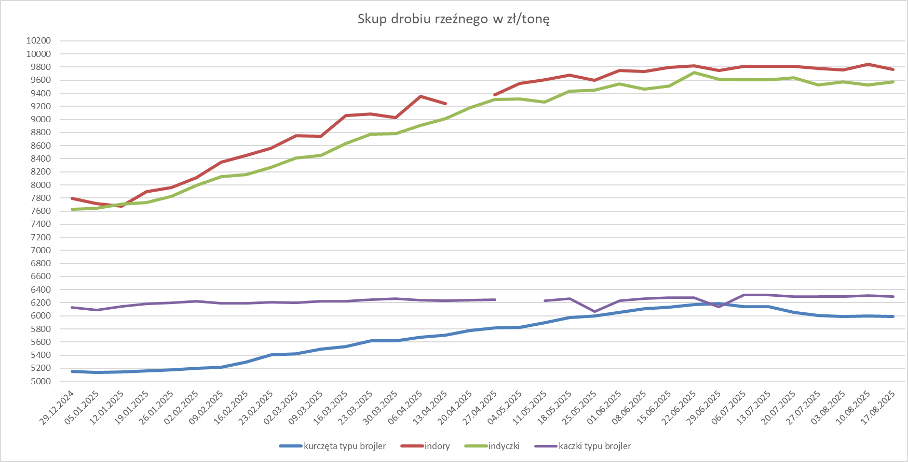

ceny skupu kurcząt -latami
 |  | Srednie ceny skupu kurcząt typu brojler

2021r. | 2021-01-03 | 2021-01-10 | 2021-01-17 | 2021-01-24 | 2021-01-31 | 2021-02-07 | 2021-02-14 | 2021-02-21 | 2021-02-28 | 2021-03-07 | 2021-03-14 | 21.03.2021 | 2021-03-28 | 2021-04-04 | 2021-04-11 | 2021-04-18 | 2021-04-25 | 2021-05-02 | 2021-05-09 | 2021-05-16 | 2021-05-23 | 2021-05-30 | 2021-06-06 | 2021-06-13 | 2021-06-20 | 2021-06-27 | 2021-07-04 | 2021-07-11 | 2021-07-18 | 2021-07-25 | 2021-08-01 | 2021-08-08 | 2021-08-15 | 2021-08-22 | 2021-08-29 | 2021-09-05 | 2021-09-12 | 2021-09-19 | 2021-09-26 | 2021-10-03 | 2021-10-10 | 2021-10-17 | 2021-10-24 | 2021-10-31 | 2021-11-07 | 2021-11-14 | 2021-11-21 | 2021-11-28 | 2021-12-05 | 2021-12-12 | 2021-12-19 | 2021-12-26
 | 3.09 | 3.19 | 3.26 | 3.31 | 3.34 | 3.43 | 3.45 | 3.48 | 3.51 | 3.58 | 3.61 | 3.64 | 3.65 | 3.72 | 3.74 | 3.73 | 3.78 | 3.86 | 3.91 | 3.99 | 4.02 | 4.06 | 4.07 | 4.06 | 4.10 | 4.15 | 4.25 | 4.25 | 4.24 | 4.24 | 4.24 | 4.22 | 4.18 | 4.16 | 4.14 | 4.08 | 4.03 | 3.99 | 3.97 | 3.94 | 3.97 | 3.96 | 3.95 | 3.98 | 4.05 | 4.08 | 4.09 | 4.14 | 4.22 | 4.27 | 4.30 | 4.34
2022r. | 2022-01-09 | 2022-01-16 | 2022-01-23 | 2022-01-30 | 2022-02-06 | 2022-02-13 | 2022-02-20 | 2022-02-27 | 2022-03-06 | 2022-03-13 | 2022-03-20 | 2022-03-27 | 2022-04-03 | 2022-04-10 | 2022-04-17 | 2022-04-24 | 2022-05-01 | 2022-05-08 | 2022-05-15 | 2022-05-22 | 2022-05-29 | 2022-06-05 | 2022-06-12 | 2022-06-19 | 2022-06-26 | 2022-07-03 | 2022-07-10 | 2022-07-17 | 2022-07-24 | 2022-07-31 | 2022-08-07 | 2022-08-14 | 2022-08-21 | 2022-08-28 | 2022-09-04 | 2022-09-11 | 2022-09-18 | 2022-09-25 | 2022-10-02 | 2022-10-09 | 2022-10-16 | 2022-10-23 | 2022-10-30 | 2022-11-06 | 2022-11-13 | 2022-11-20 | 2022-11-27 | 2022-12-04 | 2022-12-11 | 2022-12-18 | 2022-12-25 | 2023-01-01
 | 4.41 | 4.43 | 4.48 | 4.49 | 4.51 | 4.55 | 4.59 | 4.64 | 4.77 | 4.91 | 5.18 | 5.40 | 5.71 | 5.93 | 5.99 | 6.08 | 6.16 | 6.17 | 6.16 | 6.16 | 6.16 | 6.16 | 6.13 | 6.13 | 6.12 | 6.11 | 6.07 | 6.05 | 6.05 | 6.07 | 6.07 | 6.08 | 6.07 | 6.08 | 6.09 | 6.09 | 6.11 | 6.13 | 6.169 | 6.125 | 6.08 | 6.04 | 6.02 | 6.01 | 6.05 | 6.03 | 5.99 | 5.93 | 5.85 | 5.76 | 5.71 | 5.73
2023r. | 2023-01-08 | 2023-01-15 | 2023-01-22 | 2023-01-29 | 2023-02-05 | 2023-02-12 | 2023-02-19 | 2023-02-26 | 2023-03-05 | 2023-03-12 | 2023-03-19 | 2023-03-26 | 2023-04-02 | 2023-04-09 | 2023-04-16 | 2023-04-23 | 2023-04-30 | 2023-05-07 | 2023-05-14 | 2023-05-21 | 2023-05-28 | 2023-06-04 | 2023-06-11 | 2023-06-18 | 2023-06-25 | 2023-07-02 | 2023-07-09 | 2023-07-16 | 2023-07-23 | 2023-07-30 | 2023-08-06 | 2023-08-13 | 2023-08-20 | 2023-08-27 | 2023-09-03 | 2023-09-10 | 2023-09-17 | 2023-09-24 | 2023-10-01 | 2023-10-08 | 2023-10-15 | 2023-10-22 | 2023-10-29 | 2023-11-05 | 2023-11-12 | 2023-11-19 | 2023-11-26 | 2023-12-03 | 2023-12-10 | 2023-12-17 | 2023-12-24 | 2023-12-31
 | 5.67 | 5.67 | 5.63 | 5.62 | 5.66 | 5.67 | 5.74 | 5.78 | 5.82 | 5.86 | 5.84 | 5.89 | 5.87 | 5.87 | 5.78 | 5.76 | 5.74 | 5.66 | 5.69 | 5.70 | 5.71 | 5.67 | 5.64 | 5.60 | 5.60 | 5.57 | 5.52 | 5.48 | 5.47 | 5.45 | 5.40 | 5.39 | 5.36 | 5.33 | 5.32 | 5.28 | 5.26 | 5.21 | 5.22 | 5.13 | 5.06 | 5.00 | 5.00 | 4.94 | 4.94 | 4.92 | 4.89 | 4.84 | 4.75 | 4.69 | 4.66 | 4.66
2024r. | 2024-01-07 | 2024-01-14 | 2024-01-21 | 2024-01-28 | 2024-02-04 | 2024-02-11 | 2024-02-18 | 2024-02-25 | 2024-03-03 | 2024-03-10 | 2024-03-17 | 2024-03-24 | 2024-03-31 | 2024-04-07 | 2024-04-14 | 2024-04-21 | 2024-04-28 | 2024-05-05 | 2024-05-12 | 2024-05-19 | 2024-05-26 | 2024-06-02 | 2024-06-09 | 2024-06-16 | 2024-06-23 | 2024-06-30 | 2024-07-07 | 2024-07-14 | 2024-07-21 | 2024-07-28 | 2024-08-04 | 2024-08-11 | 2024-08-18 | 2024-08-25 | 2024-09-01 | 2024-09-08 | 2024-09-15 | 2024-09-22 | 2024-09-29 | 2024-10-06 | 2024-10-13 | 2024-10-20 | 2024-10-27 | 2024-11-03 | 2024-11-10 | 2024-11-17 | 2024-11-24 | 2024-12-01 | 2024-12-08 | 2024-12-15 | 2024-12-22 | 2024-12-29
 | 4.66 | 4.66 | 4.65 | 4.64 | 4.63 | 4.63 | 4.70 | 4.70 | 4.75 | 4.79 | 4.82 | 4.85 | 4.86 | 4.87 | 4.86 | 4.81 | 4.81 | 4.80 | 4.83 | 4.84 | 4.87 | 4.92 | 4.96 | 4.97 | 5.01 | 5.02 | 5.08 | 5.08 | 5.17 | 5.20 | 5.23 | 5.20 | 5.19 | 5.16 | 5.23 | 5.20 | 5.22 | 5.22 | 5.23 | 5.24 | 5.22 | 5.22 | 5.22 | 5.22 | 5.22 | 5.21 | 5.20 | 5.17 | 5.17 | 5.15 | 5.16 | 5.15
2025r. | 2025-01-05 | 2025-01-12 | 2025-01-19 | 2025-01-26 | 2025-02-02 | 2025-02-09 | 2025-02-16 | 2025-02-23 | 2025-03-02 | 2025-03-09 | 2025-03-16 | 2025-03-23 | 2025-03-30 | 2025-04-06 | 2025-04-13 | 2025-04-20 | 2025-04-27 | 2025-05-04 | 2025-05-11 | 2025-05-18 | 2025-05-25 | 2025-06-01 | 2025-06-08 | 2025-06-15 | 2025-06-22 | 2025-06-29 | 2025-07-06 | 2025-07-13 | 2025-07-20 | 2025-07-27 | 2025-08-03 | 2025-08-10 | 2025-08-17
 | 5.14 | 5.14 | 5.16 | 5.17 | 5.2 | 5.22 | 5.29 | 5.4 | 5.42 | 5.49 | 5.53 | 5.62 | 5.61 | 5.67 | 5.70 | 5.78 | 5.82 | 5.82 | 5.90 | 6.00 | 6.00 | 6.06 | 6.11 | 6.13 | 6.17 | 6.18 | 6.14 | 6.06 | 6.05 | 6.01 | 5.99 | 6.00 | 5.99

